Foglio1
 |  |  |  | 各プログラミング言語のサポート期限 / End of Support
 |  |  |  | R7年 | R8年 | R9年 | R10年 | R11年 | R12年 | R13年 | R14年 | リリース日 | メインストリームサポート | サポート終了日
 | プログラミング言語 |  | Version | 2025 | 2026 | 2027 | 2028 | 2029 | 2030 | 2031 | 2032

 | Python |  | 3.9 |  |  |  |  |  |  |  |  | 2020-10-05 | 2022-05-17 | 2025-10-01

 |  |  | 3.10 |  |  |  |  |  |  |  |  | 2021年10月4日 | 2023-04-05 | 2026-10-01

 |  |  | 3.11 |  |  |  |  |  |  |  |  | 2022-10-24 | 2024-04-01 | 2027-10-01

 |  |  | 3.12 |  |  |  |  |  |  |  |  | 2023-10-02 | 2025-04-08 | 2028-10-01

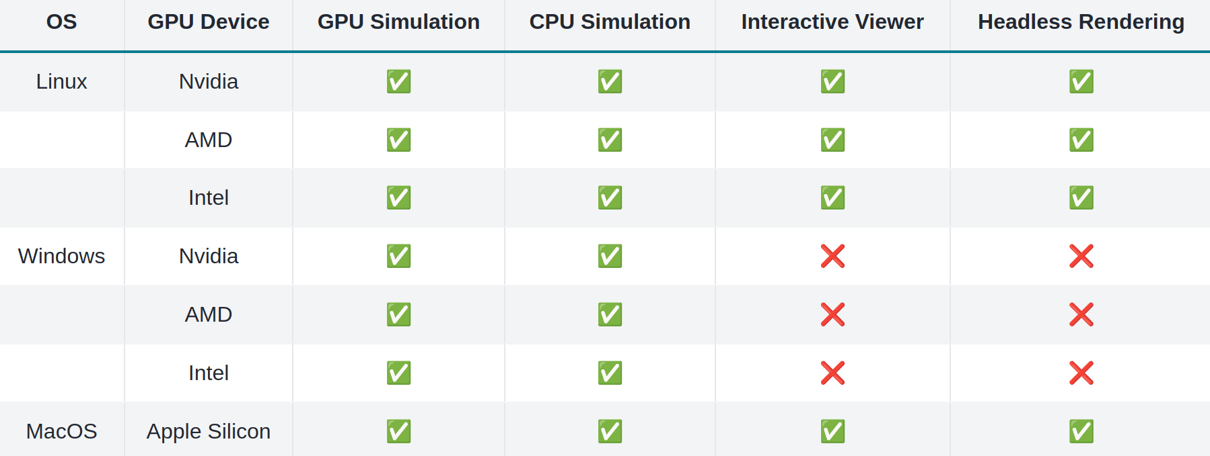
 |  |  | 3.13 |  |  |  |  |  |  |  |  | 2024-10-07 | 2026-04-01 | 2029-10-01

 |  |  | 3.14 |  |  |  |  |  |  |  |  | 2025-10-02 | 2027-04-01 | 2030-10-01

 | Java |  | 8 |  |  |  |  |  |  |  |  | 2014年3月 |  | 2030-12-01
 | (Oracle JDK)

 |  |  | 11 |  |  |  |  |  |  |  |  | 2018-09-01 |  | 2032-01-01

 |  |  | 17 |  |  |  |  |  |  |  |  | 2021年9月 |  | 2029-09-01

 |  |  | 21 |  |  |  |  |  |  |  |  | 2023年9月 |  | 2031-09-01

 |  |  | 23 |  |  |  |  |  |  |  |  | 2024-09-02 |  | 2025-03-31

 |  |  | 24 |  |  |  |  |  |  |  |  | 2025-03-01 |  | 2025-09-01

 | Ruby |  | 3.1 |  |  |  |  |  |  |  |  | 2021-12-25 |  | 2025-03-31

 |  |  | 3.2 |  |  |  |  |  |  |  |  | 2022-12-25 |  | 2026-03-31

 |  |  | 3.3 |  |  |  |  |  |  |  |  | 2023-12-25 |  | 2027-03-31

 |  |  | 3.4 |  |  |  |  |  |  |  |  | 2024-12-25 |  | 2028-03-31

 | Node.js |  | 18 |  |  |  |  |  |  |  |  | 2022-04-01 |  | 2025-04-30
c

 |  |  | 20 |  |  |  |  |  |  |  |  | 2023-04-01 |  | 2026-04-30

 |  |  | 22 |  |  |  |  |  |  |  |  | 2024-04-01 |  | 2027-04-30
 |  |  |  |  |  |  |  |  |  |  |  |  |  | \

 |  |  | 23 |  |  |  |  |  |  |  |  | 2024-10-24 |  | 2025-04-30

 | PHP |  | 8.1 |  |  |  |  |  |  |  |  | 2021-11-25 | 2023-11-25 | 2025-12-31

 |  |  | 8.2 |  |  |  |  |  |  |  |  | 2022-12-08 | 2024-12-31 | 2026-12-31

 |  |  | 8.3 |  |  |  |  |  |  |  |  | 2023-11-23 | 2025-12-31 | 2027-12-31

 |  |  | 8.4 |  |  |  |  |  |  |  |  | 2024-11-21 | 2026-12-31 | 2028-12-31

 | Go |  | 1.22 |  |  |  |  |  |  |  |  | 2024-02-06 |  | 2025-02-01

 |  |  | 1.23 |  |  |  |  |  |  |  |  | 2024-08-13 |  | 2025-08-01

 | TypeScript |  | 5.7 |  |  |  |  |  |  |  |  | 2024-11-01 |  | 2025-03-01

 |  |  | 5.8 |  |  |  |  |  |  |  |  | 2025-03-01 |  | 2025-06-01

 |  | 緑：メインストリームサポート期間 / Green: Mainstream support period
 |  | 黄緑：延長サポート期間 / Light green: Extended support period
 |  | 黄：過去の製品のサポート期間から予測 / Yellow: Forecast based on old support period

